Revision History
업무기능분해도
업무기능분해도
BNK 중고차 판매/유통 사이트(모바일) |  |  |  |  | 상세설계서

개 정 이 력

버전 | 변경일 | 변경사유1 | 변경내용2 | 작성자 | 승인자
1.0 | 2017-05-22 | Initial Release | 최초작성 | 윤성원

01_매물상세
1. 화면 UI |  |  | 2. 초기표시

 |  |  |  | 1) | 화면이동 경로

 | 매물상세 하단 "내게맞는 매물등록" 클릭

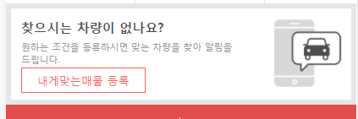
 |  |  |  | 2) | 초기표시

 |  |  |  | 3) 항목정의
 |  |  |  |  | No. |  | 항목명 | 대상 | 타입 / 길이 |  | 필수 | 기타
 |  |  |  |  | 1 |  | 제조사 | USER_RECOMMEND.MAKER_CD
 |  |  |  |  | 2 |  | 모델 | USER_RECOMMEND.MODEL_CD
 |  |  |  |  | 3 |  | 세부모델 | USER_RECOMMEND.DETAIL_MODEL_CD
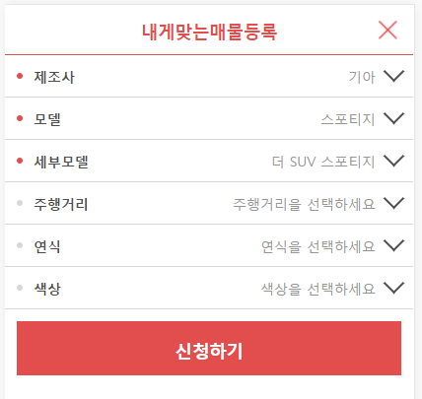
동작설명은 내차사기 참고
기존에 등록된 내용이 있을 경우, 선택(표시된) 상태로 표시되어야함
 |  |  |  |  | 4 |  | 주행거리 | USER_RECOMMEND.USE_KM
 |  |  |  |  | 5 |  | 연식 | USER_RECOMMEND.CAR_REG_YEAR
1
 |  |  |  |  | 6 |  | 색상 | USER_RECOMMEND.CAR_COLOR
2
 |  |  |  |  | 7 |  | 신청하기
 |  |  |  |  |  |  | 마이페이지 > 내게맞는매물
3
 |  |  |  |  | 8 |  | 추천차량 | * 내차사기 참고
4
 |  |  |  |  | 9
 |  |  |  |  | 10
5
 |  |  |  |  | 11
 |  |  |  |  | 12
6
 |  |  |  |  | 13
 |  |  |  |  | 14
7
 |  |  |  |  | 15
 |  |  |  |  | 16
 |  |  |  |  | 17
 |  |  |  |  | 18
 |  |  |  |  | 19
 |  | 마이페이지(일반) > 내게맞는 매물 |  |  | 20
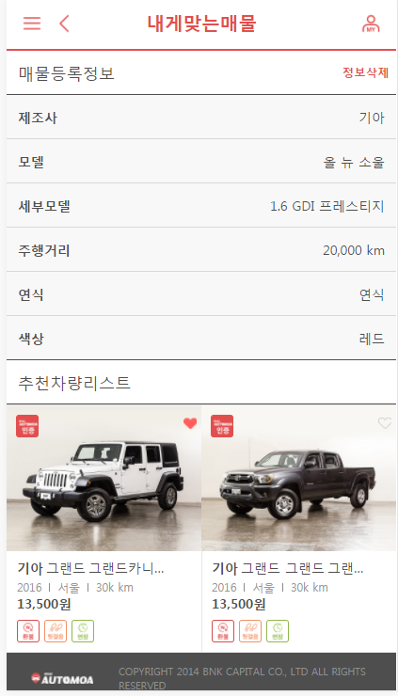
 |  |  |  |  | 21
 |  |  |  |  | 22
 |  |  |  |  | 23
 |  |  |  |  | 24
 |  |  |  |  | 25
 |  |  |  |  | 26
 |  |  |  |  | 27
 |  |  |  |  | 28
 |  |  |  |  | 29

 |  |  |  |  | ▶ Combo Box 참고

 |  |  |  | 4) | 동작설명

6
 |  |  |  |  | 1. 내게 맞는 매물 등록
 |  |  |  |  |  | 1-1. 로그인 여부 체크
 |  |  |  |  |  |  | 미로그인 상태인 경우 confirm표시

 |  |  |  |  | 2. 내게 맞는 매물 신청하기
 |  |  |  |  |  | 1-1. 매물 추천 조건은 내차사기 (목록 참고)
 |  |  |  |  |  | 1-2. 기 등록된 data가 있을 경우, 선택(표시) 된 상태로 초기표시되어야함

 |  |  |  |  | 3. 신청하기(click)
 |  |  |  |  |  | 3-1. 조건설정여부를 체크. 조건이 하나 이상 설정되지 않은 경우 alert
 |  |  |  |  |  | 3-2. USER_RECOMMEND table에 insert 또는 update

 |  |  |  |  | ★Validation Check
 |  |  |  |  | NO |  | 항목명 | 형식 |  | 메시지

Sheet1
1

2

